20-12-2023
 | PESO DE LA ESTRUCTURA PARA CALCULAR LA FUERZA HORIZONTAL "H"
1.metrado de losa aligerada(m2)
 |  | primer piso
 |  | Columna1 | l1 | l2 | area
 |  | A | 3.875 | 3.55 | 13.756
 |  | B | 3.125 | 3.55 | 11.094
 |  | C | 3.25 | 1.9 | 6.175
 |  | D | 3.25 | 2.55 | 8.288
 |  | E | 3.25 | 1 | 3.250
 |  | F | 4 | 1 | 4.000
 |  | G | 4 | 2.5 | 10.000
 |  | H | 4 | 1.9 | 7.600
 |  | Total |  |  | 64.16m2

 |  | segundo piso
 |  | Columna1 | l1 | l2 | area
 |  | I | 3.875 | 3.55 | 13.756
 |  | J | 3.125 | 3.55 | 11.094
 |  | K | 3.125 | 1.9 | 5.938
 |  | L | 3.125 | 2.55 | 7.969
 |  | M | 3.25 | 1 | 3.250
 |  | N | 4 | 1 | 4.000
 |  | O | 3.875 | 2.55 | 9.881
 |  | P | 3.875 | 1.9 | 7.363
 |  | Total |  |  | 63.25m2

 | Peso de la losa(de espesor 0.2m): | 300 | kg/m2
 | Primer piso | 64.1625 | 300 | 19248.75 | kg
 | Segundo piso | 63.25 | 300 | 18975 | kg
 | Nota:
 | En el aligerado H hemos medrado toda la losa aligerada para compensar el peso de la escalera

2. acabado y ladrillos pastelero
 | primer piso metramos el piso y en el segundo el ladrillo pastelero
 | trabajamos con | 100 | kg/m2
 | area de ladrillo pastelero
 | 8 | 10 | 80 | m2
 | 80 | 100 | 8000 | kg
 | area de pisos= area techada -area de muros 2°pisos
 | area techada= | 8 | 10 | 80 | m2
 | area de muros 2° piso= | 23.25 | 0.15 | 21.65 | 0.25 | 8.9 | m2
 | area de pisos= | 71.1 | m2
 |  | 71.1 | 100 | 7110 | kg

3.Vigas soleras y dindeles
 | primer piso
 | Column1 | Column2 | Column3 | Column4 | Column5
 | eje1-1 entre A-A,D-D | 0.25 | 0.2 | 9 | 0.45
 | eje2.2 entre B-B,D-D | 0.25 | 0.2 | 4.35 | 0.2175
 | Dindel | 0.25 | 0.2 | 0.85 | 0.0425
 | Eje 3-3 entre ejes A-A,D-D | 0.25 | 0.2 | 9 | 0.45
 | Total |  |  |  | 1.16m3

 | peso vigas soleras 2400.00kg/m3
 | 2400 | 1.16 | 2784 | kg

 | segundo piso
 | Column1 | Column2 | Column3 | Column4 | Column5
 | eje1-1 entre A-A,D-D | 0.25 | 0.2 | 9 | 0.45
 | Eje 3-3 entre ejes A-A,D-D | 0.25 | 0.2 | 9 | 0.45
 | Total |  |  |  | 0.90m3

 | peso vigas soleras 2400.00kg/m3
 | 2400 | 0.9 | 2160 | kg

4.Vigas de Amarre
 | primer piso
 | Column1 | Column2 | Column3 | Column4 | Column5
 | Eje A-A entre ejes 1-1,3-3 | 0.25 | 0.2 | 7.5 | 0.375
 | Eje B-B entre ejes 1-1,2-2 | 0.25 | 0.2 | 4 | 0.2
 | Eje B-B entre ejes 2-2,3-3 | 0.25 | 0.2 | 3.25 | 0.1625
 | Eje C-C entre ejes 1-1,2-2 | 0.25 | 0.2 | 4 | 0.2
 | Eje C-C entre ejes 2-2,3-3 | 0.25 | 0.2 | 3.25 | 0.1625
 | Eje D-D entre ejes 1-1,2-2 | 0.25 | 0.2 | 4 | 0.2
 | Eje B-B entre ejes 2-2,3-3 | 0.25 | 0.2 | 3.25 | 0.1625
 | Total |  |  |  | 1.46m3

 | peso vigas soleras 2400.00kg/m3
 | 2400 | 1.46m3 | 3510 | kg

 |  |  | segundo piso
 | las vigas de amarre del segundo piso son iguales al primero

5.Vigas chatas
 | primer piso
 | Column1 | Column2 | Column3 | Column4 | Column5
 | Eje 2-2 entre ejes A-A,B-B | 0.5 | 0.2 | 3.55 | 0.355
 | Eje B-B, eje C-C,eje 1-1,eje 2-2 | 0.25 | 0.2 | 1.9 | 0.095
 | Total |  |  |  | 0.45m3

 | peso vigas soleras 2400.00kg/m3
 | 2400 | 0.45 | 1080 | kg

 | segundo piso
 | Column1 | Column2 | Column3 | Column4 | Column5
 | Eje 2-2 entre ejes A-A, D-D | 0.5 | 0.2 | 0.9 | 0.09
 | Total |  |  |  | 0.09m3

 | peso vigas soleras 2400.00kg/m3
 | 2400 | 0.09 | 216 | kg

6. Columnas
 | hay 12 columnas de 2.5m de alto
 | Column1 | Column2 | Column3 | Column4 | Column5 | Column6 | Column7
 | primer piso | 2400 | 12 | 0.25 | 0.25 | 2.5 | 4500
 | segundo piso | 2400 | 12 | 0.25 | 0.25 | 2.5 | 4500
 | Total |  |  |  |  |  | 9,000.00kg

7. Sobrecargas

 | Column1 | Column2 | Column3 | Column4 | Column5
 | primer piso | 0.25 | 200 | 70.4 | 3520
 | segundo piso | 0.25 | 150 | 80 | 3000
 | Total |  |  |  | 6,520.00kg

8. Vigas

 | Column1 | Column2 | Column3 | Column4 | Column5 | Column6 | Column7
 | primer piso | 2400 | 3 | 0.25 | 0.5 | 1 | 900
 | segundo piso | 2400 | 3 | 0.25 | 0.5 | 1 | 900
 | Total |  |  |  |  |  | 1,800.00kg

9. Muros y alfeizar
muros paralelos a la fachada |  |  |  | muros perpendiculares a la fachada
dirección X |  |  |  | dirección Y
Primer piso |  |  |  | Primer piso
especificación |  | e=0.15m | e=0.25m | especificación |  | e=0.15m | e=0.25m
Column1 | Column2 | Column3 | Column4 | Column5 | Column6 | Column7 | Column8
Eje B-B | muro 2 | 2.5 |  | Eje 1-1 | muro 1 |  | 8
 | muro 3 | 1.75 |  | Eje 2-2 | muro 9 |  | 1.85
 | muro 4 | 0.6 |  |  | muro 10 |  | 1.7
Eje D-D | muro 7 | 0.9 |  | Eje D-D | muro 5 |  | 8
 | Muro 6 | 0.95 |  |  | muro 8 | 2.15
Total |  | 6.7 | 0 |  |  | 2.15 | 19.55
Segundo piso |  |  |  | Segundo piso
especificación |  | e=0.15m | e=0.25m | especificación |  | e=0.15m | e=0.25m
Column1 | Column2 | Column3 | Column4 | Column5 | Column6 | Column7 | Column8
Eje A-A | muro 2 | 0.9 |  | Eje 1-1 | Muro 1 |  | 9
 | muro 3 | 1.1 |  |  | muro 15 | 1.925
 | muro 4 | 1.25 |  |  | muro 18 | 1.925
 | muro 21 | 0.45 |  |  | muro 11 |  | 1.825
Eje B-B | muro 10 | 2.5 |  | Eje D-D | muro 14 |  | 1.825
 | muro 19 | 0.6 |  |  | muro 16 | 1.1
 | muro 12 | 2.35 |  |  | muro 5 |  | 9
Eje C-C | muro 9 | 2.5
 | muros 20 | 0.6
 | muro 13 | 2.35
 | muro 17 | 0.45
Eje D-D | muro 8 | 0.9
 | muro 7 | 1.1
 | muro 6 | 1.25
Total |  | 18.3 | 0 |  |  | 4.95 | 21.65

 | Longitud de muros
 |  | primer piso
 | e=0.15m | L= | 8.85 | m
 | e=0.25m | L= | 19.55 | m

 | Peso de muro
 | =( | 8.85 | 0.15 | + | 19.55 | 0.25 | )x
 |  | 2.5 | 1800 | 27967.5 | kg
 | peso de alfeizar | 3023.5 | kg

 |  | segundo piso
 | e=0.15m | L= | 23.25 | m
 | e=0.25m | L= | 21.65 | m

 | Peso de muro
 | =( | 23.25 | 0.15 | + | 21.65 | 0.25 | )x
 |  | 2.5 | 1800 | 40050 | kg
 | peso de alfeizar | 3825 | kg

 | Peso total
 | especificación | primer piso(kg) | segundo piso(kg) | Total(kg)
 | 1.Losa aligerada | 19248.75 | 18975 | 38223.75
 | 2. acabado y ladrillos pastelero | 7110 | 8000 | 15110
 | 3.Vigas soleras y dindeles | 2784 | 2160 | 4944
 | 4.Vigas de Amarre | 3510 | 3510 | 7020
 | 5.Vigas chatas | 1080 | 216 | 1296
 | 6. Columnas | 4500 | 4500 | 9000
 | 7. Sobrecargas | 3520 | 3000 | 6520
 | 8. Vigas | 900 | 900 | 1800
 | 9. Muros y alfeizar | 30991 | 43875 | 74866
 | Total | 73643.75 | 85136 | 158779.75

 | Calculo de la fuerza por sismo
$$H=\frac{ZUSC}{Rd}P$$
 | Z= | 0.4 | por ser zona sismica 3
 | U= | 1 | por ser casa-habitacion según reglamento es categoria C
 | S= | 1.2 | por ser suelo intemedio
 | Rd= | 3 | por ser construccion de albañileria confinada

 | CÁLCULO DEL PERIODO DE VIBRACIÓN FUNDAMENTAL DE LA ESTRUCTURA

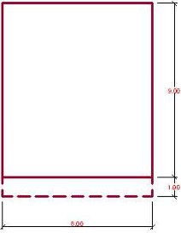

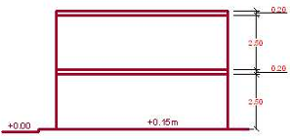

 | H= | 5.4 | m
 | Dx= | 8
 | Dy= | 9
 | Dy se considera el largo, sin considerar la zona de voladizo

 | Para el cálculo utilizaremos la NORMA E.030-RNE
 | El valor de "C" se define como el factor de amplificación sismica de la respuesta estructural respecto
 | de la aceleración y se obtiene calculando:
$$C=2.5\left(\frac{TP}{T}\right);C≤2.5$$

 | Donde:
 | Tp: | 0.6 | considerando para un suelo tipo S2 intermedio( segun tabla N°2 Norma E.030)
 | T es el periodo fundamental de vibración para cada dirección ( según artículo 17.2-Norma E0.30)
 | y para su cálculo se empleará la fórmula:
$$T=\frac{hR}{CT}$$

 | Donde:
 | hn:altura de la edificacion respecto al nivel de terreno en metros
 | CT: | 60

 | Tx | 0.09
 | Ty | 0.09
 | C | 16.666666667 | Pero como
 | C | 2.5

 | Cálcuo de H (fuerza cortante en la base)
$$H=\frac{ZUSC}{Rd}P$$

 | H= | 63511.9

 | FUERZA LATERAL EN CADA PISO
$$Fi=\frac{Pihi}{\sum{Pihi}} (H−Fa)$$

 | NIVEL | Pi | Hi | PiHi | Fi
 | 1 | 86409.9 | 5.4 | 466613.46 | -279.07182643
 | 2 | 73710.15 | 2.7 | 199017.405 | 0.80727475506
 | Total |  |  | 665630.865

 | Fa=0.07TH<=0.15H
 | Fa= | 403.500006 | kg
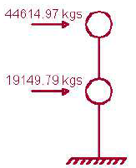

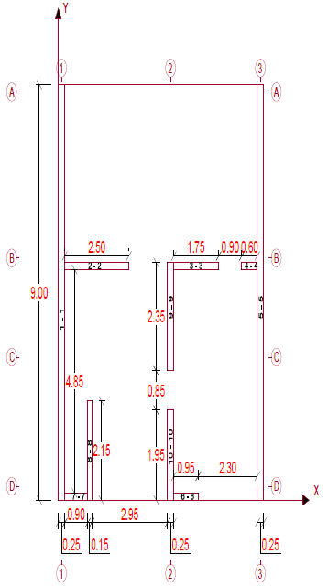

 |  |  | RIGIDECES-PRIMER PISO

Dirección X | Muro | e(m) | h(m) | l(m) | 3(h/l) | 4(h/l)3 | 3(h/l)+4(h/l)3 | Kx/E
 | 1-1 | 9 | 2.5 | 0.25 | 30.00 | 4000.00 | 4030.00 | 0.0022
 | 2-2 | 0.15 | 2.5 | 2.5 | 3.00 | 4.00 | 7.00 | 0.0214
 | 3-3 | 0.15 | 2.5 | 1.75 | 4.29 | 11.66 | 15.95 | 0.0094
 | 4-4 | 0.15 | 2.5 | 0.6 | 12.50 | 289.35 | 301.85 | 0.0005
 | 5-5 | 9 | 2.5 | 0.25 | 30.00 | 4000.00 | 4030.00 | 0.0022
 | 6-6 | 0.15 | 2.5 | 0.95 | 7.89 | 72.90 | 80.79 | 0.0019
 | 7-7 | 0.15 | 2.5 | 0.9 | 8.33 | 85.73 | 94.07 | 0.0016
 | 8-8 | 2.15 | 2.5 | 0.15 | 50.00 | 18518.52 | 18568.52 | 0.0001
 | 9-9 | 2.35 | 2.5 | 0.25 | 30.00 | 4000.00 | 4030.00 | 0.0006
 | 10-10 | 1.95 | 2.5 | 0.25 | 30.00 | 4000.00 | 4030.00 | 0.0005

Dirección Y | Muro | e(m) | h(m) | l(m) | 3(h/l) | 4(h/l)3 | 3(h/l)+4(h/l)3 | Ky/E
 | 1-1 | 0.25 | 2.5 | 9 | 0.83 | 0.09 | 0.92 | 0.2720
 | 2-2 | 2.5 | 2.5 | 0.15 | 50.00 | 18518.52 | 18568.52 | 0.0001
 | 3-3 | 1.75 | 2.5 | 0.15 | 50.00 | 18518.52 | 18568.52 | 0.0001
 | 4-4 | 0.6 | 2.5 | 0.15 | 50.00 | 18518.52 | 18568.52 | 0.0000
 | 5-5 | 0.25 | 2.5 | 9 | 0.83 | 0.09 | 0.92 | 0.2720
 | 6-6 | 0.95 | 2.5 | 0.15 | 50.00 | 18518.52 | 18568.52 | 0.0001
 | 7-7 | 0.9 | 2.5 | 0.15 | 50.00 | 18518.52 | 18568.52 | 0.0000
 | 8-8 | 0.15 | 2.5 | 2.15 | 3.49 | 6.29 | 9.78 | 0.0153
 | 9-9 | 0.25 | 2.5 | 2.35 | 3.19 | 4.82 | 8.01 | 0.0312
 | 10-10 | 0.25 | 2.5 | 1.95 | 3.85 | 8.43 | 12.28 | 0.0204

 |  |  | RIGIDECES-PRIMER PISO

 | Muro | Kx/E | Ky/E | Y(m) | X(m) | (Kx/E)y | (Ky/E)x
 | 1-1 | 0.0022 | 0.2720 | 4.500 | 0.125 | 0.0100 | 0.0340
 | 2-2 | 0.0214 | 0.0001 | 5.075 | 1.500 | 0.1087 | 0.0002
 | 3-3 | 0.0094 | 0.0001 | 5.075 | 5.375 | 0.0477 | 0.0005
 | 4-4 | 0.0005 | 0.0000 | 5.075 | 7.450 | 0.0025 | 0.0002
 | 5-5 | 0.0022 | 0.2720 | 4.500 | 7.875 | 0.0100 | 2.1421
 | 6-6 | 0.0019 | 0.0001 | 0.075 | 4.975 | 0.0001 | 0.0003
 | 7-7 | 0.0016 | 0.0000 | 0.075 | 0.700 | 0.0001 | 0.0000
 | 8-8 | 0.0001 | 0.0153 | 1.075 | 1.225 | 0.0001 | 0.0188
 | 9-9 | 0.0006 | 0.0312 | 3.975 | 4.375 | 0.0023 | 0.1366
 | 10-10 | 0.0005 | 0.0204 | 0.975 | 4.375 | 0.0005 | 0.0891
 | Total | 0.0404 | 0.6113 |  |  | 0.1823 | 2.4218

 |  | XCR= | 3.962 | m | YCR= | 4.508 | m

 |  |  | CENTRO DE MASAS-PRIMER PISO

 | Muro | Especificaciones | Peso(tn) | Y(m) | X(m) | PY | PX
 | 1-1 | 9x0.25x2.5x1.8 | 10.1250 | 4.500 | 0.125 | 45.5625 | 1.265625
 | 2-2 | 2.5x0.15x2.5x1.8 | 1.6875 | 5.075 | 1.500 | 8.5640625 | 2.53125
 | 3-3 | 1.75x0.15x2.5x1.8 | 1.1813 | 5.075 | 5.375 | 5.99484375 | 6.34921875
 | 4-4 | 0.6x0.15x2.5x1.8 | 0.4050 | 5.075 | 7.450 | 2.055375 | 3.01725
 | 5-5 | 9x0.25x2.5x1.8 | 10.1250 | 4.500 | 7.875 | 45.5625 | 79.734375
 | 6-6 | 0.95x0.15x2.5x1.8 | 0.6413 | 0.075 | 4.975 | 0.04809375 | 3.19021875
 | 7-7 | 0.9x0.15x2.2x1.8 | 0.5346 | 0.075 | 0.700 | 0.040095 | 0.37422
 | 8-8 | 2.15x0.15x2.5x1.8 | 1.4513 | 1.075 | 1.225 | 1.56009375 | 1.77778125
 | 9-9 | 2.35x0.25x2.5x1.8 | 2.6438 | 3.975 | 4.375 | 10.50890625 | 11.56640625
 | 10-10 | 1.95x0.25x2.5x1.8 | 2.1938 | 0.975 | 4.375 | 2.13890625 | 9.59765625
 | Total |  | 30.9884 |  |  | 122.03537625 | 119.40400125

 |  | XCM= | 3.853 | m | YCM= | 3.938 | m
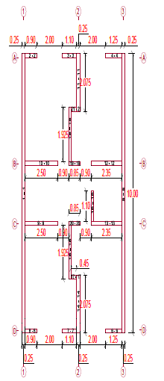

 |  |  |  | RIGIDECES-SEGUNDO PISO

Dirección X | Muro | e(m) | h(m) | l(m) | 3(h/l) | 4(h/l)3 | 3(h/l)+4(h/l)3 | Kx/E
 | 1-1 | 10 | 2.5 | 0.25 | 30.00 | 4000.00 | 4030.00 | 0.0025
 | 2-2 | 0.15 | 2.5 | 0.9 | 8.33 | 85.73 | 94.07 | 0.0016
 | 3-3 | 0.15 | 2.5 | 1.1 | 6.82 | 46.96 | 53.78 | 0.0028
 | 4-4 | 0.15 | 2.5 | 1.25 | 6.00 | 32.00 | 38.00 | 0.0039
 | 5-5 | 10 | 2.5 | 0.25 | 30.00 | 4000.00 | 4030.00 | 0.0025
 | 6-6 | 0.15 | 2.5 | 1.25 | 6.00 | 32.00 | 38.00 | 0.0039
 | 7-7 | 0.15 | 2.5 | 1.1 | 6.82 | 46.96 | 53.78 | 0.0028
 | 8-8 | 0.15 | 2.5 | 0.9 | 8.33 | 85.73 | 94.07 | 0.0016
 | 9-9 | 0.15 | 2.5 | 2.5 | 3.00 | 4.00 | 7.00 | 0.0214
 | 10-10 | 0.15 | 2.5 | 2.5 | 3.00 | 4.00 | 7.00 | 0.0214
 | 11-11 | 2.075 | 2.5 | 0.25 | 30.00 | 4000.00 | 4030.00 | 0.0005
 | 12-12 | 0.15 | 2.5 | 2.35 | 3.19 | 4.82 | 8.01 | 0.0187
 | 13-13 | 0.15 | 2.5 | 2.35 | 3.19 | 4.82 | 8.01 | 0.0187
 | 14-14 | 2.075 | 2.5 | 0.25 | 30.00 | 4000.00 | 4030.00 | 0.0005
 | 15-15 | 1.925 | 2.5 | 0.15 | 50.00 | 18518.52 | 18568.52 | 0.0001
 | 16-16 | 1.1 | 2.5 | 0.15 | 50.00 | 18518.52 | 18568.52 | 0.0001
 | 17-17 | 0.15 | 2.5 | 0.45 | 16.67 | 685.87 | 702.54 | 0.0002
 | 18-18 | 1.925 | 2.5 | 0.15 | 50.00 | 18518.52 | 18568.52 | 0.0001
 | 19-19 | 0.15 | 2.5 | 0.85 | 8.82 | 101.77 | 110.59 | 0.0014
 | 20-20 | 0.15 | 2.5 | 0.85 | 8.82 | 101.77 | 110.59 | 0.0014
 | 21-21 | 0.15 | 2.5 | 0.45 | 16.67 | 685.87 | 702.54 | 0.0002

Dirección Y | Muro | e(m) | h(m) | l(m) | 3(h/l) | 4(h/l)3 | 3(h/l)+4(h/l)3 | Ky/E
 | 1-1 | 0.25 | 2.5 | 10 | 0.75 | 0.06 | 0.81 | 0.3077
 | 2-2 | 0.9 | 2.5 | 0.15 | 50.00 | 18518.52 | 18568.52 | 0.0000
 | 3-3 | 1.1 | 2.5 | 0.15 | 50.00 | 18518.52 | 18568.52 | 0.0001
 | 4-4 | 1.25 | 2.5 | 0.15 | 50.00 | 18518.52 | 18568.52 | 0.0001
 | 5-5 | 0.25 | 2.5 | 10 | 0.75 | 0.06 | 0.81 | 0.3077
 | 6-6 | 1.25 | 2.5 | 0.15 | 50.00 | 18518.52 | 18568.52 | 0.0001
 | 7-7 | 1.1 | 2.5 | 0.15 | 50.00 | 18518.52 | 18568.52 | 0.0001
 | 8-8 | 0.9 | 2.5 | 0.15 | 50.00 | 18518.52 | 18568.52 | 0.0000
 | 9-9 | 2.5 | 2.5 | 0.15 | 50.00 | 18518.52 | 18568.52 | 0.0001
 | 10-10 | 2.5 | 2.5 | 0.15 | 50.00 | 18518.52 | 18568.52 | 0.0001
 | 11-11 | 0.25 | 2.5 | 2.075 | 3.61 | 7.00 | 10.61 | 0.0236
 | 12-12 | 2.35 | 2.5 | 0.15 | 50.00 | 18518.52 | 18568.52 | 0.0001
 | 13-13 | 2.35 | 2.5 | 0.15 | 50.00 | 18518.52 | 18568.52 | 0.0001
 | 14-14 | 0.25 | 2.5 | 2.075 | 3.61 | 7.00 | 10.61 | 0.0236
 | 15-15 | 0.15 | 2.5 | 1.925 | 3.90 | 8.76 | 12.66 | 0.0119
 | 16-16 | 0.15 | 2.5 | 1.1 | 6.82 | 46.96 | 53.78 | 0.0028
 | 17-17 | 0.45 | 2.5 | 0.15 | 50.00 | 18518.52 | 18568.52 | 0.0000
 | 18-18 | 0.15 | 2.5 | 1.925 | 3.90 | 8.76 | 12.66 | 0.0119
 | 19-19 | 0.85 | 2.5 | 0.15 | 50.00 | 18518.52 | 18568.52 | 0.0000
 | 20-20 | 0.85 | 2.5 | 0.15 | 50.00 | 18518.52 | 18568.52 | 0.0000
 | 21-21 | 0.45 | 2.5 | 0.15 | 50.00 | 18518.52 | 18568.52 | 0.0000

 |  |  | RIGIDECES-SEGUNDO PISO

 | Muro | Kx/E | Ky/E | Y(m) | X(m) | (Kx/E)y | (Ky/E)x
 | 1-1 | 0.0025 | 0.3077 | 5.000 | 0.125 | 0.0124 | 0.0385
 | 2-2 | 0.0016 | 0.0000 | 9.925 | 0.700 | 0.0158 | 0.0000
 | 3-3 | 0.0028 | 0.0001 | 9.925 | 3.700 | 0.0277 | 0.0002
 | 4-4 | 0.0039 | 0.0001 | 9.925 | 7.125 | 0.0392 | 0.0005
 | 5-5 | 0.0025 | 0.3077 | 5.000 | 7.875 | 0.0124 | 2.4231
 | 6-6 | 0.0039 | 0.0001 | 0.075 | 7.125 | 0.0003 | 0.0005
 | 7-7 | 0.0028 | 0.0001 | 0.075 | 3.700 | 0.0002 | 0.0002
 | 8-8 | 0.0016 | 0.0000 | 0.075 | 0.700 | 0.0001 | 0.0000
 | 9-9 | 0.0214 | 0.0001 | 3.925 | 1.500 | 0.0841 | 0.0002
 | 10-10 | 0.0214 | 0.0001 | 6.075 | 1.500 | 0.1302 | 0.0002
 | 11-11 | 0.0005 | 0.0236 | 8.963 | 4.375 | 0.0046 | 0.1031
 | 12-12 | 0.0187 | 0.0001 | 6.075 | 6.575 | 0.1138 | 0.0008
 | 13-13 | 0.0187 | 0.0001 | 3.925 | 6.575 | 0.0735 | 0.0008
 | 14-14 | 0.0005 | 0.0236 | 1.038 | 4.375 | 0.0005 | 0.1031
 | 15-15 | 0.0001 | 0.0119 | 7.113 | 3.725 | 0.0007 | 0.0441
 | 16-16 | 0.0001 | 0.0028 | 4.550 | 5.475 | 0.0003 | 0.0153
 | 17-17 | 0.0002 | 0.0000 | 2.000 | 4.025 | 0.0004 | 0.0001
 | 18-18 | 0.0001 | 0.0119 | 2.888 | 3.725 | 0.0003 | 0.0441
 | 19-19 | 0.0014 | 0.0000 | 6.075 | 4.075 | 0.0082 | 0.0002
 | 20-20 | 0.0014 | 0.0000 | 3.925 | 4.075 | 0.0053 | 0.0002
 | 21-21 | 0.0002 | 0.0000 | 8.000 | 4.025 | 0.0017 | 0.0001
 | Total | 0.1064 | 0.6900 |  |  | 0.5319 | 2.7754

 |  | XCR= | 4.022 | m | YCR= | 5.000 | m

 |  |  | CENTRO DE MASAS-SEGUNDO PISO

 | Muro | Especificaciones | Peso(tn) | Y(m) | X(m) | PY | PX
 | 1-1 | 10x0.25x2.5x1.8 | 11.2500 | 5.000 | 0.125 | 56.25 | 1.40625
 | 2-2 | 0.9x0.15x2.5x1.8 | 0.6075 | 9.925 | 0.700 | 6.0294375 | 0.42525
 | 3-3 | 1.1x0.15x2.5x1.8 | 0.7425 | 9.925 | 3.700 | 7.3693125 | 2.74725
 | 4-4 | 1.25x0.15x2.5x1.8 | 0.8438 | 9.925 | 7.125 | 8.37421875 | 6.01171875
 | 5-5 | 10x0.25x2.5x1.8 | 11.2500 | 5.000 | 7.875 | 56.25 | 88.59375
 | 6-6 | 1.25x0.15x2.5x1.8 | 0.8438 | 0.075 | 7.125 | 0.06328125 | 6.01171875
 | 7-7 | 1.1x0.15x2.5x1.8 | 0.7425 | 0.075 | 3.700 | 0.0556875 | 2.74725
 | 8-8 | 0.9x0.15x2.5x1.8 | 0.6075 | 0.075 | 0.700 | 0.0455625 | 0.42525
 | 9-9 | 2.5x0.15x2.5x1.8 | 1.6875 | 3.925 | 1.500 | 6.6234375 | 2.53125
 | 10-10 | 2.5x0.15x2.5x1.8 | 1.6875 | 6.075 | 1.500 | 10.2515625 | 2.53125
 | 11-11 | 2.075X0.25X2.5X1.8 | 2.3344 | 8.963 | 4.375 | 20.921835938 | 10.212890625
 | 12-12 | 2.35X0.15X2.5X1.8 | 1.5863 | 6.075 | 6.575 | 9.63646875 | 10.42959375
 | 13-13 | 2.35X0.15X2.5X1.8 | 1.5863 | 3.925 | 6.575 | 6.22603125 | 10.42959375
 | 14-14 | 2.075X0.25X2.5X1.8 | 2.3344 | 1.038 | 4.375 | 2.4219140625 | 10.212890625
 | 15-15 | 1.925X0.15X2.5X1.8 | 1.2994 | 7.113 | 3.725 | 9.2418046875 | 4.840171875
 | 16-16 | 1.1X0.15X2.5X1.8 | 0.7425 | 4.550 | 5.475 | 3.378375 | 4.0651875
 | 17-17 | 0.45X0.15X2.5X1.8 | 0.3038 | 2.000 | 4.025 | 0.6075 | 1.22259375
 | 18-18 | 1.925X0.15X2.5X1.8 | 1.2994 | 2.888 | 3.725 | 3.7519453125 | 4.840171875
 | 19-19 | 0.85X0.15X2.5X1.8 | 0.5738 | 6.075 | 4.075 | 3.48553125 | 2.33803125
 | 20-20 | 0.85X0.15X2.5X1.8 | 0.5738 | 3.925 | 4.075 | 2.25196875 | 2.33803125
 | 21-21 | 0.45X0.15X2.5X1.8 | 0.3038 | 8.000 | 4.025 | 2.43 | 1.22259375
 | Total |  | 43.2000 |  |  | 215.665875 | 175.5826875

 |  | XCM= | 4.064 | m | YCM= | 4.992 | m

 | CORRECCIÓN POR TORSIÓN, CALCULO DEL MOMENTO POLAR DE INERCIA Y CÁLCULO DE LOS CORTANTES FINALES
$$J=\sum{\frac{KY}{E}\overline{X}2}+\sum{\frac{KX}{E}\overline{Y}2}$$

$e=ex$+e_{y}
 | EXCENTRICIDAD:
$ex=xCM$-x_{CR}

$ey=yCM$-y_{CR}

 | Primer piso
 |  | ex= | -0.108 | m
 |  | ey= | -0.570 | m
 | Segundo piso
 |  | ex= | 0.042 | m
 |  | ey= | -0.007 | m

 | Se evalúa el Momento Torsor en cada nivel y para cada dirección del sismo
$$MTi=±Fie$$

 | Luego hallamos los incrementos de fuerza horizontal debido al Momento Torsor Mt

$$FixT=Mtxi\frac{Kix(Yi−YCR)}{J}$$

$$FiyT=Mtyi\frac{Kiy(Xi−YCR)}{J}$$

 | Finalmente se evalúa la fuerza cortante total en cada muro

$$Vi=Vtraslación+∆Vtorsión$$

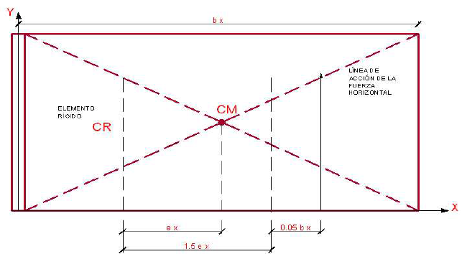

 | CÁLCULO DE MOMENTO TORSORES

 | PRIMER PISO
 | e'y=ey= | -0.570 | m
 | e''y=0.05B= | 0.45 | m
 | e'x=ex= | -0.108 | m
 | e''x=0.05B= | 0.4 | m

 | M'tx1=F1e'y= | 159.12456709 | kgs
 | M''tx2=F1e''y= | -125.58232189 | kgs
 | M'ty1=F1e'x= | 30.272691407 | kgs
 | M'ty2=F1e''x= | -111.62873057 | kgs

 | SEGUNDO PISO
 | e'y=ey= | -0.007 | m
 | e''y=0.05B= | 0.4 | m
 | e'x=ex= | 0.042 | m
 | e''x=0.05B= | 0.4 | m

 | M'tx1=F1e'y= | 2.0885155479 | kgs
 | M''tx2=F1e''y= | -111.62873057 | kgs
 | M'ty1=F1e'x= | -11.779865208 | kgs
 | M'ty2=F1e''x= | -111.62873057 | kgs

 | CORRECCIÓN POR TORSIÓN- PRIMER PISO

Direccion X
Muro | Kx/E | (Kx/E)(F1)/(∑Kx/E) | y(m) | y ̅=y-yCR | (Kx/E)Ypro | (K/E)*Ypro2 | (Kx/EJ)YproM'tx1 | (Kx/EJ)YproM''tx2 | V(final)
1-1 | 0.0022 | -15.414505945 | 4.500 | -0.008 | -1.8529646887E-05 | 1.5374352105E-07 | -0.00035181480676 | 0.00027765492857 | -15.414505945
2-2 | 0.0214 | -147.90585466 | 5.075 | 0.567 | 0.012143632198 | 0.0068818308045 | 0.23056616464 | -0.18196457552 | -147.90585466
3-3 | 0.0094 | -64.921747173 | 5.075 | 0.567 | 0.0053303219208 | 0.0030207085487 | 0.10120463644 | -0.079871470901 | -64.921747173
4-4 | 0.0005 | -3.4299639915 | 5.075 | 0.567 | 0.00028161306569 | 0.00015959092295 | 0.0053468717936 | -0.0042197919968 | -3.4299639915
5-5 | 0.0022 | -15.414505945 | 4.500 | -0.008 | -1.8529646887E-05 | 1.5374352105E-07 | -0.00035181480676 | 0.00027765492857 | -15.414505945
6-6 | 0.0019 | -12.81494866 | 0.075 | -4.433 | -0.0082309803975 | 0.036490382054 | -0.15627824943 | 0.12333598628 | -12.81494866
7-7 | 0.0016 | -11.006395572 | 0.075 | -4.433 | -0.0070693553758 | 0.03134055314 | -0.1342229515 | 0.10592977696 | -11.006395572
8-8 | 0.0001 | -0.7991960911 | 1.075 | -3.433 | -0.0003975324631 | 0.0013648470782 | -0.0075477858557 | 0.0059567701596 | -0.7991960911
9-9 | 0.0006 | -4.0248987745 | 3.975 | -0.533 | -0.00031097973589 | 0.00016584461125 | -0.005904444718 | 0.004659832801 | -4.0248987745
10-10 | 0.0005 | -3.3398096214 | 0.975 | -3.533 | -0.0017096599181 | 0.0060407365403 | -0.032460611763 | 0.02561816236 | -3.3398096214
Total | 0.0404 |  |  |  |  | 0.085464801187 |  |  | 10

$J=\sum{\frac{KY}{E}\overline{X}2}+\sum{\frac{KX}{E}\overline{Y}2}$=
F1 | -279.07182643
M't1x | 159.12456709 |  |  | 8.3809
M't2x | -125.58232189

Direccion Y
Muro | Ky/E | (Ky/E)(F1)/(∑Ky/E) | x(m) | X ̅=X-XCR | (Ky/E)X ̅ | (Ky/E)*X ̅ 2 | (Ky/EJ)X ̅ M'ty1 | (Ky/EJ)X ̅ M''ty2 | V(final)
1-1 | 0.2720 | -124.17667181 | 0.125 | -3.837 | -1.0436305172 | 4.0040621116 | 0 | 0 | -124.17667181
2-2 | 0.0001 | -0.061462473626 | 1.500 | -2.462 | -0.00033143009913 | 0.00081587033015 | 0 | 0 | -0.061462473626
3-3 | 0.0001 | -0.043023731538 | 5.375 | 1.413 | 0.00013320038668 | 0.00018825658557 | 0 | 0 | -0.043023731538
4-4 | 0.0000 | -0.01475099367 | 7.450 | 3.488 | 0.00011271767179 | 0.00039319684482 | 0 | 0 | -0.01475099367
5-5 | 0.2720 | -124.17667181 | 7.875 | 3.913 | 1.0644851544 | 4.1656855499 | 0 | 0 | -124.17667181
6-6 | 0.0001 | -0.023355739978 | 4.975 | 1.013 | 5.184403615E-05 | 5.2535305172E-05 | 0 | 0 | -0.023355739978
7-7 | 0.0000 | -0.022126490505 | 0.700 | -3.262 | -0.00015809014236 | 0.00051563730129 | 0 | 0 | -0.022126490505
8-8 | 0.0153 | -7.0036962789 | 1.225 | -2.737 | -0.041985746449 | 0.11490098047 | 0 | 0 | -7.0036962789
9-9 | 0.0312 | -14.252694054 | 4.375 | 0.413 | 0.012904774499 | 0.0053339772451 | 0 | 0 | -14.252694054
10-10 | 0.0204 | -9.2973730552 | 4.375 | 0.413 | 0.0084180929066 | 0.0034794808706 | 0 | 0 | -9.2973730552
Total | 0.6113 |  |  |  |  | 8.2954275964 |  |  | 10

$J=\sum{\frac{KY}{E}\overline{X}2}+\sum{\frac{KX}{E}\overline{Y}2}$=
F1 | -279.07182643
M't1y | 0 |  |  | 8.3809
M't2y | 0

 | CORRECCIÓN POR TORSIÓN- SEGUNDO PISO

Direccion X
Muro | Kx/E | (Kx/E)(F1)/(∑Kx/E) | y(m) | y ̅=y-yCR | (Kx/E)Ypro | (K/E)*Ypro2 | (Kx/EJ)YproM'tx1 | (Kx/EJ)YproM''tx2 | V(final)
1-1 | 0.0025 | -6.5093005566 | 5.000 | 0.492 | 0.0012201062925 | 0.00059992972413 | 0 | 0 | #VALUE!
2-2 | 0.0016 | -4.1830431264 | 9.925 | 5.417 | 0.0086374984339 | 0.046786762262 | 0 | 0 | #VALUE!
3-3 | 0.0028 | -7.3172404892 | 9.925 | 5.417 | 0.01510925213 | 0.081842328859 | 0 | 0 | #VALUE!
4-4 | 0.0039 | -10.354926806 | 9.925 | 5.417 | 0.021381721721 | 0.11581843268 | 0 | 0 | #VALUE!
5-5 | 0.0025 | -6.5093005566 | 5.000 | 0.492 | 0.0012201062925 | 0.00059992972413 | 0 | 0 | #VALUE!
6-6 | 0.0039 | -10.354926806 | 0.075 | -4.433 | -0.017499857227 | 0.077582067416 | 0 | 0 | #VALUE!
7-7 | 0.0028 | -7.3172404892 | 0.075 | -4.433 | -0.012366158279 | 0.054822854429 | 0 | 0 | #VALUE!
8-8 | 0.0016 | -4.1830431264 | 0.075 | -4.433 | -0.0070693553758 | 0.03134055314 | 0 | 0 | #VALUE!
9-9 | 0.0214 | -56.212459807 | 3.925 | -0.583 | -0.012499224945 | 0.007290762464 | 0 | 0 | #VALUE!
10-10 | 0.0214 | -56.212459807 | 6.075 | 1.567 | 0.033572203626 | 0.052597666629 | 0 | 0 | #VALUE!
11-11 | 0.0005 | -1.3506798655 | 8.963 | 4.454 | 0.0022934170929 | 0.010215344919 | 0 | 0 | #VALUE!
12-12 | 0.0187 | -49.140582789 | 6.075 | 1.567 | 0.029348611631 | 0.045980553072 | 0 | 0 | #VALUE!
13-13 | 0.0187 | -49.140582789 | 3.925 | -0.583 | -0.010926744717 | 0.0063735392062 | 0 | 0 | #VALUE!
14-14 | 0.0005 | -1.3506798655 | 1.038 | -3.471 | -0.0017870729815 | 0.0062025678363 | 0 | 0 | #VALUE!
15-15 | 0.0001 | -0.27195237112 | 7.113 | 2.604 | 0.00026997794434 | 0.00070307732828 | 0 | 0 | #VALUE!
16-16 | 0.0001 | -0.15540135493 | 4.550 | 0.042 | 2.4704781611E-06 | 1.0302594533E-07 | 0 | 0 | #VALUE!
17-17 | 0.0002 | -0.56009407867 | 2.000 | -2.508 | -0.0005355507076 | 0.0013433203211 | 0 | 0 | #VALUE!
18-18 | 0.0001 | -0.27195237112 | 2.888 | -1.621 | -0.0001680281891 | 0.00027233961238 | 0 | 0 | #VALUE!
19-19 | 0.0014 | -3.5579326497 | 6.075 | 1.567 | 0.0021249317289 | 0.0033291365658 | 0 | 0 | #VALUE!
20-20 | 0.0014 | -3.5579326497 | 3.925 | -0.583 | -0.0007911306618 | 0.00046146427146 | 0 | 0 | #VALUE!
21-21 | 0.0002 | -0.56009407867 | 8.000 | 3.492 | 0.00074551929143 | 0.0026031318241 | 0 | 0 | #VALUE!
Total | 0.1064 |  |  |  |  | 0.54676586531 |  |  | 21

F1 | -279.07182643
M't1y | 0 | J | 1.1193832885
M't2y | 0

Direccion Y
Muro | Ky/E | (Kx/E)(F1)/(∑Kx/E) | y(m) | y ̅=y-yCR | (Kx/E)Ypro | (K/E)*Ypro2 | (Kx/EJ)YproM'tx1 | (Kx/EJ)YproM''tx2 | V(final)
1-1 | 0.0001 | -0.22225111633 | 9.925 | 5.417 | 0.00032088575691 | 0.0017381427894 | -0.0010199276004 | -0.00016055824151 | #VALUE!
2-2 | 0.0000 | -0.18184182245 | 9.925 | 5.417 | 0.00026254289202 | 0.0014221168277 | -0.00083448621848 | -0.00013136583396 | #VALUE!
3-3 | 0.0001 | -0.50511617348 | 9.925 | 5.417 | 0.00072928581116 | 0.0039503245215 | -0.0023180172736 | -0.00036490509434 | #VALUE!
4-4 | 0.0001 | -0.50511617348 | 5.000 | 0.492 | 6.6201139768E-05 | 3.2551288163E-05 | -0.0002104187181 | -3.3124370148E-05 | #VALUE!
5-5 | 0.0236 | -88.399597442 | 0.075 | -4.433 | -0.10445966034 | 0.46310071596 | 0.33202249839 | 0.052267384924 | #VALUE!
6-6 | 0.0001 | -0.47480920307 | 0.075 | -4.433 | -0.00056107051972 | 0.0024873923439 | 0.0017833490471 | 0.0002807369728 | #VALUE!
7-7 | 0.0001 | -0.47480920307 | 0.075 | -4.433 | -0.00056107051972 | 0.0024873923439 | 0.0017833490471 | 0.0002807369728 | #VALUE!
8-8 | 0.0236 | -88.399597442 | 3.925 | -0.583 | -0.013743952049 | 0.0080168082536 | 0.043684818446 | 0.0068769171731 | #VALUE!
9-9 | 0.0119 | -44.459216697 | 6.075 | 1.567 | 0.018566067085 | 0.029087509954 | -0.059011794207 | -0.0092897083114 | #VALUE!
10-10 | 0.0028 | -10.464933642 | 8.963 | 4.454 | 0.012424472179 | 0.055341119213 | -0.039490883662 | -0.0062167028661 | #VALUE!
11-11 | 0.0000 | -0.090920911227 | 6.075 | 1.567 | 3.7968364329E-05 | 5.9485144068E-05 | -0.0001206815257 | -1.8997832338E-05 | #VALUE!
12-12 | 0.0119 | -44.459216697 | 3.925 | -0.583 | -0.0069123091064 | 0.0040319302992 | 0.021970606947 | 0.0034586396279 | #VALUE!
13-13 | 0.0000 | -0.17173949898 | 1.038 | -3.471 | -0.00015888061218 | 0.00055144237818 | 0.0005049981747 | 7.949742596E-05 | #VALUE!
14-14 | 0.0000 | -0.17173949898 | 7.113 | 2.604 | 0.00011921104036 | 0.00031044972937 | -0.00037890940222 | -5.9648378266E-05 | #VALUE!
15-15 | 0.0000 | -0.090920911227 | 4.550 | 0.042 | 1.0106501568E-06 | 4.2146977635E-08 | -3.2123270262E-06 | -5.056884217E-07 | #VALUE!
16-16 | 0.0000 | 0 | 2.000 | -2.508 | 0 | 0 | 0 | 0 | #VALUE!
17-17 | 0.0000 | 0 | 2.888 | -1.621 | 0 | 0 | 0 | 0 | #VALUE!
18-18 | 0.0000 | 0 | 6.075 | 1.567 | 0 | 0 | 0 | 0 | #VALUE!
19-19 | 0.0000 | 0 | 3.925 | -0.583 | 0 | 0 | 0 | 0 | #VALUE!
20-20 | 0.0000 | 0 | 8.000 | 3.492 | 0 | 0 | 0 | 0 | #VALUE!
21-21 | 0.0000 | 0 | 0.000 | -4.508 | 0 | 0 | 0 | 0 | #VALUE!
Total | 0.0744 |  |  |  |  | 0.57261742319 |  |  | 21

F1 | -279.07182643
M't1y | -3.5579326497 | J | 1.1193832885
M't2y | -0.56009407867

CÁLCULO DE ESFUERZO DE COMPRESIÓN POR CARGA MUERTA

 | PESO ACUMULADO QUE RECIBEN LOS MUROS (CARGA MUERTA)

 |  | MURO 1-1

 | PRIMER PISO
 | Peso de viga solera(2400.00x9.00x0.25x0.2)= |  |  | 1080
 | Peso de losa
 |  | G 2.00x2.55x400 = | 2040
 |  | A 3.55x3.875/2x400 = | 2751.25
 |  | H (2.00x1.90)x400 = | 1520
 |  |  | 6311.25

 | SEGUNDO PISO
 | Es igual al primero 5791.25+1080.00 = |  | 6871.25 | kg
 | Acumulado 2x6871.25 = |  | 13742.5 | kg
 | La zona de escalera se ha considerado como losa para compensar el peso de escalera

 |  | MURO 5-5

 |  | B 3.55x3.125/2x400 = | 2218.75
 |  | C 1.9x3.25/2x400 = | 1235
 |  | D 3.25/2x2.55x400 = | 1657.5
 |  |  | 5111.25

 | Viga solera 2400.00x9x0.25x0.2 |  | 1080
 | Peso total 5111.25+1080.00 |  | 6191.25

 | Segundo piso igual al primero
 | Peso acumulado | 6191.25x2 | 12382.5 | kg

 |  | MURO 9-9

 | Viga solera 2x(2400.00x2.35x0.25x0.2) |  | 564
 | Losa 2x(400x(2.00+1.625)x1.90)) |  | 5510
 |  |  | 6074

 |  | MURO 10-10

 | Viga solera 2x(2400.00x1.95x0.25x0.2) |  | 468
 | Losa 2x(400x(2.00+1.625)x2.55)) |  | 7395
 |  |  | 7863
 | CÁLCULO DE ESFUERZOS DE COMPERESIÓN POR CARGA MUERTA

 | PRIMER PISO

 | Muro | Área(cm2) | Peso acumulado de losa (P1)(kg) | Área acumulada de losa (P2)(kg) | fd=p1+p2/area(kg/cm2)
 | 1-1 | 22500 | 13742.5 | 21375 | 1.56
 | 2-2 | 3750 | - | 3376 | 0.90
 | 3-3 | 2625 | - | 1721 | 0.66
 | 4-4 | 900 | - | 810 | 0.90
 | 5-5 | 22500 | 12382.5 | 21375 | 1.50
 | 6-6 | 1425 | - | 641 | 0.45
 | 7-7 | 1350 | - | 535 | 0.40
 | 8-8 | 3225 | - | 1451 | 0.45
 | 9-9 | 5375 | 6074 | 2419 | 1.58
 | 10-10 | 5375 | 7863 | 3769 | 2.16

 | Muro | Área(cm2) | Peso acumulado de losa (P1)(kg) | Área acumulada de losa (P2)(kg) | fd=p1+p2/area(kg/cm2)
 | 1-1 | 25000 | 6871.25 | 11250 | 0.725
 | 2-2 | 1350 | - | 608 | 0.450
 | 3-3 | 1650 | - | 743 | 0.450
 | 4-4 | 1875 | - | 844 | 0.450
 | 5-5 | 25000 | 6191.25 | 11250 | 0.698
 | 6-6 | 1875 | - | 544 | 0.290
 | 7-7 | 1650 | - | 743 | 0.450
 | 8-8 | 1350 | - | 608 | 0.450
 | 9-9 | 3750 | - | 1688 | 0.450
 | 10-10 | 3750 | - | 1688 | 0.450
 | 11-11 | 5178.5 | 3008.75 | 2334 | 1.032
 | 12-12 | 3525 | - | 1586 | 0.450
 | 13-13 | 3525 | - | 1586 | 0.450
 | 14-14 | 5187.5 | 3008.75 | 2334 | 1.030
 | 15-15 | 2887.5 | - | 1299 | 0.450
 | 16-16 | 1650 | - | 743 | 0.450
 | 17-17 | 675 | - | 304 | 0.450
 | 18-18 | 2887.5 | - | 1299 | 0.450
 | 19-19 | 1275 | - | 574 | 0.450
 | 20-20 | 1275 | - | 574 | 0.450
 | 21-21 | 675 | - | 304 | 0.450

CHEQUEO AL CORTE

 | PRIMER PISO
Muro | A corte, Av cm2 | Dirección X |  | Dirección X
 |  | V(kg) | f'v (Kg/cm2) | V(kg) | f'v (Kg/cm2)
1-1
2-2
3-3
4-4
5-5
6-6
7-7
8-8
9-9
10-10

 | SEGUNDO PISO
Muro | A corte, Av cm2 | Dirección X |  | Dirección X
 |  | V(kg) | f'v (Kg/cm2) | V(kg) | f'v (Kg/cm2)
1-1
2-2
3-3
4-4
5-5
6-6
7-7
8-8
9-9
10-10
11-11
12-12
13-13
14-14
15-15
16-16
17-17
18-18
19-19
20-20
21-21

 | PRIMER PISO
Muro | fd | f'v | fv | Obs
1-1
2-2
3-3
4-4
5-5
6-6
7-7
8-8
9-9
10-10

 | SEGUNDO PISO
Muro | fd | f'v | fv | Obs
1-1
2-2
3-3
4-4
5-5
6-6
7-7
8-8
9-9
10-10
11-11
12-12
13-13
14-14
15-15
16-16
17-17
18-18
19-19
20-20
21-21

 | PRIMER PISO

 | ELEMENTO 1-1 (Dirección Y)

Como se puede ver del plano de losa aligerada, el muro 1-1 tuebe varios paños confinados
De las tablas de Coreeción por torsión tenemos los siguientes resultados:

Corrección en Dirección X |  | 1053.24 | Kg
Corrección en Dirección Y |  | 8782.48 | Kg

Trabajamos con el mas desfavorable que es la dirección Y, y tiene como valor 8782.48Kg

 |  | Vtotal | 8782.48 | kgs

 |  | Paño 1 | 3.05 | m
 |  | Paño 2 | 2.15 | m
 |  | Paño 3 | 3.8 | m

 |  | MURO | 9

 |  | V1=
 |  | V1=
 |  | V2
 |  | V2
 |  | V3
 |  | V3

AREA MÍNIMA DE CONCRETO PARA SECCIONES DE VIGAS Y COLUMNAS

VIGAS

Paño 1 | V=2,976.26 kg

$$Ac=\frac{0.9v}{\sqrt{f^{′}c}}=$$
 | 184.84 cm2 | (área de concreto mínima)

Del plano de estructuras se tomarán vigas de 0.25x0.2m
Para vigas hallamos la fuerza de tracción que soportará la solera:
$$Ts=\frac{VmLm}{2L}=$$
 | 379.47

Ahora calcularemos el área del acero longitudinal de la solera:
Del plano de estructuras la viga es de 0.25x0.2
$$As=\frac{Ts}{φfy}=$$
$$≥=\frac{0.1f^{′}cAcs}{fy}=$$
 | 0.10 |  | 0.00025

Según el RNE el acero mínimo es de 4𝜙8mm, en nuestro caso utilizaremos 4𝜙3/8'' por ser varrilla comercial.
Estribos de viga

Según RNE en las soleras se colocará estribos mínimos: []6mm,1@5,4@10,r@25cm. Al no ser comercial el acero de 6mm,
utilzaremos acero 𝜙=1/4''
La viga solera del muro A-A será:
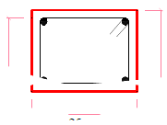
 |  |  | Acero longitudinal
 |  |  | 4𝜙3/8''
 |  |  | Estribos 𝜙1/4''
 |  |  | 1@ 0.05m,4 @ 0.1m
 |  |  | Resto @0.25m

Paño 2 | V=2,098.02 kg

$$Ac=\frac{0.9v}{\sqrt{f^{′}c}}=$$
$$Ac=\frac{0.9v}{\sqrt{f^{′}c}}=$$
 | 130.30 cm2 | (área de concreto mínima)

Del plano de estructuras se tomarán vigas de 0.25x0.2m
Para vigas hallamos la fuerza de tracción que soportará la solera:
$$Ts=\frac{VmLm}{2L}=$$
$$Ts=\frac{VmLm}{2L}=$$
 | 199.31

Ahora calcularemos el área del acero longitudinal de la solera:
Del plano de estructuras la viga es de 0.25x0.2
$$As=\frac{Ts}{φfy}=$$
$$As=\frac{Ts}{φfy}=$$
$$≥=\frac{0.1f^{′}cAcs}{fy}=$$
$$≥=\frac{0.1f^{′}cAcs}{fy}=$$
 | 0.0527 |  | 0.00025

Según el RNE el acero mínimo es de 4𝜙8mm, en nuestro caso utilizaremos 4𝜙3/8'' por ser varrilla comercial.
Estribos de viga

Según RNE en las soleras se colocará estribos mínimos: []6mm,1@5,4@10,r@25cm. Al no ser comercial el acero de 6mm,
utilzaremos acero 𝜙=1/4''
La viga solera del muro A-A será:

 |  |  | Acero longitudinal
 |  |  | 4𝜙3/8''
 |  |  | Estribos 𝜙1/4''
 |  |  | 1@ 0.05m,4 @ 0.1m
 |  |  | Resto @0.25m

Paño 3 | V=3,708.12 kg

$$Ac=\frac{0.9v}{\sqrt{f^{′}c}}=$$
$$Ac=\frac{0.9v}{\sqrt{f^{′}c}}=$$
 | 230.30 cm2 | (área de concreto mínima)

Del plano de estructuras se tomarán vigas de 0.25x0.2m
Para vigas hallamos la fuerza de tracción que soportará la solera:
$$Ts=\frac{VmLm}{2L}=$$
$$Ts=\frac{VmLm}{2L}=$$
 | 658.19

Ahora calcularemos el área del acero longitudinal de la solera:
Del plano de estructuras la viga es de 0.25x0.2
$$As=\frac{Ts}{φfy}=$$
$$As=\frac{Ts}{φfy}=$$
$$≥=\frac{0.1f^{′}cAcs}{fy}=$$
$$≥=\frac{0.1f^{′}cAcs}{fy}=$$
 | 0.1741 |  | 0.00025

Según el RNE el acero mínimo es de 4𝜙8mm, en nuestro caso utilizaremos 4𝜙3/8'' por ser varrilla comercial.
Estribos de viga

Según RNE en las soleras se colocará estribos mínimos: []6mm,1@5,4@10,r@25cm. Al no ser comercial el acero de 6mm,
utilzaremos acero 𝜙=1/4''
La viga solera del muro A-A será:

 |  |  | Acero longitudinal
 |  |  | 4𝜙3/8''
 |  |  | Estribos 𝜙1/4''
 |  |  | 1@ 0.05m,4 @ 0.1m
 |  |  | Resto @0.25m

 | COLUMNAS

 | Columnas que están en el eje 1-1

 | Sección de concreto de la columna:

A_{cf}$=\frac{Vs}{0.2f^{′}cφ}≥Ac≥15t(cm2)$

 | Diseño de corte-fricción:
V_{c}$=1.5\frac{Vm1.Lm}{L(Nc+1)}=$
 |  | 935.33412
A_{cf}$=\frac{Vs}{0.2f^{′}cφ}=$
 |  | 26.20 cm2

A_{c}$≥15t=$
 |  | 375.00 cm2 | mínimo

 | Como en el plano de arquitectura la columnas son de .25cmx.25cm=625cm2, que es un valor mayor a las
 | áreas halladas tomaremos este valor.

 | Determinación del refuerzo vertical:

 | Tomamos hacer mínimo
A_{s}$≥\frac{0.1f^{′}cAc}{fy}=$
 |  | 3.125 | mínimos 4𝜙8mm

 | Pero trabajaremos con 4𝜙3/8'', entonces el As=2.85cm2

 | Estribos

 | D=21cm | 𝜙=1/4''

 | De acuerdo al RNE el confinamiento mínimo con estribos será [ ] 6mm, 1@ 5,
 | 4@ 10, r @ 25cm. Adicionalmente se agregará 2 estribos en la unión soleracolumna
 | y estribos @ 10cm en el sobre cimiento.
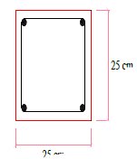
 |  |  | Trabajaremos con sección de 25x25cm.Para columnas

DISEÑO DE LOSA ALIGERADA

 |  | DISEÑO DE LOSA ALIGERADA

 |  | PRIMER PISO

 | Zona comprendida entre ejes C-C, D-D,1-1,3-3
 | Espesor 0.2m

 |  | metrados de Cargas

 | Carga viva: | sobrecarga 200kg/m2
 | Carga muerta: | peso propio por vigueta(concreto +ladrillo)
 | Losa: =0.05x0.04x1.00x2400 |  | 48
 | Vigueta: =0.10x0.15x1.00x2400 |  | 36
 |  |  | 84

 | Ladrillo:

 | Peso por m2

 | Peso por m2 de cielo raso
 | Tabiqueria por m2
 | Peso de carga muerta total:

 | W=carga viva+carga muerta:

 | Wu=1.5CM+1.8CV

 | Wuxvigueta

 |  | ANÁLISIS ESTRUCTURAL

 | Luces de cálculo
 | Se compara la luz libre(LL)+espesor de losa(H) con la luz entre ejes(Le)
 | Se trabaja con la menor.

 | Tramo1-2:
 |  | Ll+H | 4.20m
 |  | Le | 4.25m

 | Tramo 2-3
 |  | Ll+H | 3.50m
 |  | Le | 3.50m

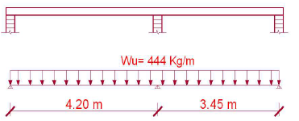

 | Coeficientes
$$∝BA=\frac{\frac{I}{4.2}}{\frac{I}{4.2}+\frac{I}{3.45}}=0.45$$
$$∝BC=\frac{\frac{I}{3.45}}{\frac{I}{4.2}+\frac{I}{3.45}}=0.55$$

 | MAB | -652.68 kg-m
 | MBA | 652.68 kg-m
 | MBC | -440.39 kg-m
 | MCB | 440.39 kg-m

0.8 |  | 0.45 | 0.55 |  | 0.8
-652.68 |  | 652.68 | -440.3925 |  | 440.3925
522.144 |  | -293.706

 | REACCIONES ISOSTÁTICAS

 |  | REACCIONES FINALES

 |  | MOMENTOS POSITIVOS MÁXIMOS
 | TRAMO A-B

 | TRAMO B-C

 | CÁLCULO DE LA CANTIDAD DE ACERO EN LOSA ALIGERADA

 | 1

 | 2

 | 3

 | Dejamos como ejercicio los momentos restantes

 | CHEQUEO DEL ALIGERADO POR FUERZA CORTANTE
 |  |  | Vu
 |  |  | Vu
 |  |  | Vud
 |  |  | Vud

 | Vu
 | Vu

 | En otro apoyos
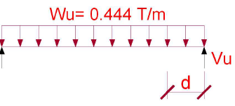
 |  |  | Vu
 |  |  | Vu
 |  |  | Vud
 |  |  | Vud

 | Vu

 | Acero de temperatura
 | Ast
 | S

 | DETALLE DE FIERRO
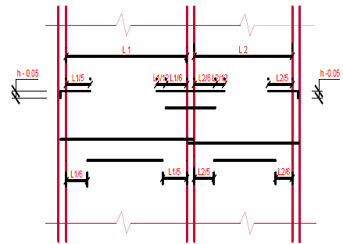

DISEÑO DE VIGAS CHATAS Y PERALTADAS

 | Si una vivienda económica tiend dos pisos por lo general el segundo piso tiene un voladizo

 | Para estructurar los voladizos se colocarán vigas peraltadas que tendrán que ser diseñadas de acuerdo a la
 | teroría de análisis Estructural y de Concreto Armado.
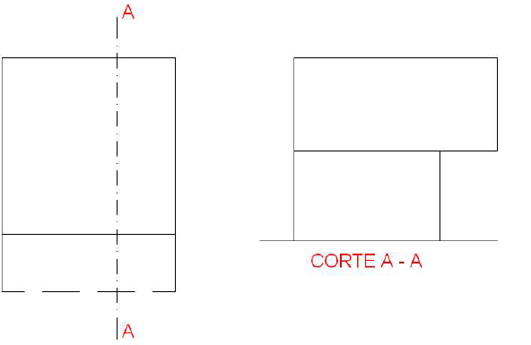

 | Las vigas en voladizo se calculas como vigas en cantilever:

 |  |  | M=-PX2/2
 |  |  | El momento máximo surge en X=l
 |  |  | siendo Mmax=-Pl2/2

 | La viga en voladizo genera una deflexión:
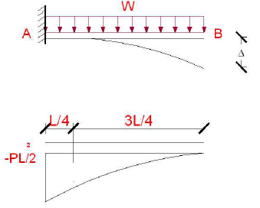
 |  |  | tB/A
 |  |  | tB/A
 |  |  | tB/A

 | Analizando la expresión Pl4/8EI vemos que la flecha es una función de la carga, la luz, el modulo de elasticidad y
 | momento de inercia y podemos concluir que la flecha es directamente proporcional a la carga aplicada y a la
 | luz del voladizo, es decir la flecha aumenta conforme se incrementan estas dos variables. El módulo de elasticidad
 | y momento de inercia son inversamente proporcionales a la flecha, es decir disminuyr conforme aumenta el
 | momento de inercia y el módulo de elasticidad
 | De lo expuesto podemos concluir que la flecha será menor si el peralte de la viga es mayor, por tal razón las vigas
 | en voladizo tienen gran peralte para compensar la flecha
 | Para nuestro caso trabajaremos con vigas de 0.25x0.5m2

 | DISEÑO DE VIGAS

 | DISEÑO DE VIGAS PERALTADAS
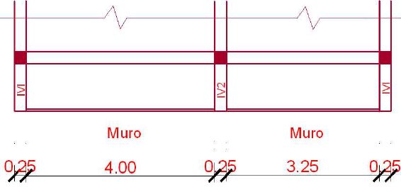

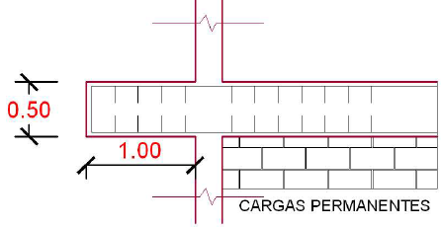

 | Metrado de cargas
 | Peso de losa aligerada
 | Peso propio de viga
 | Peso de tabiqueria
 | Sobrecarga

 | Wl
 | Wu
 | Wu

 | Diseño de la viga

 | DISEÑO DE VIGA CHATA-PRIMER PISO

DISEÑO ESTRUCTURAL DE UNA ESCALERA DE DOS TRAMOS

 | DISEÑO ESTRUCTURAL DE UNA ESCALERA DE DOS TRAMOS
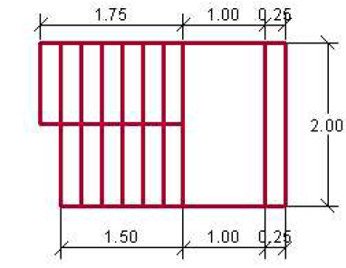

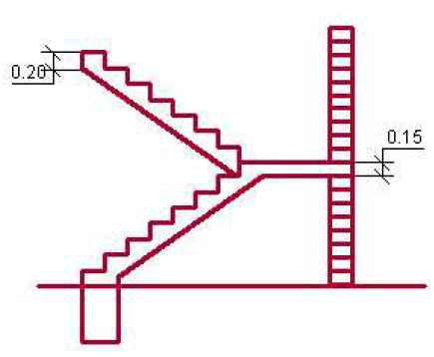

DISEÑO CIMENTACIÓN

 | CIMIENTOS QUE SOPORTA LOS MUROS PORTANTE S PERIMÉTRICOS
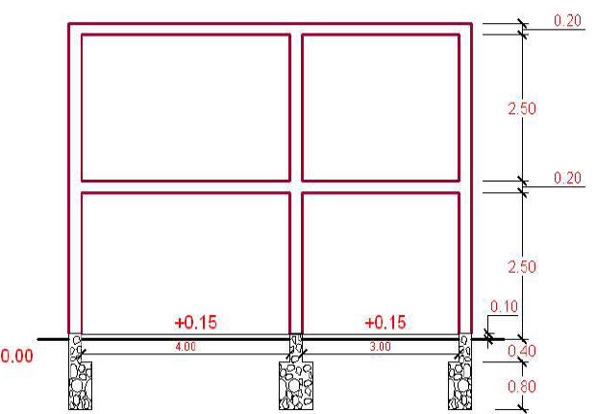

DISEÑO MURO DE CERCO

Analisis_Estructural
viga
0 | 0
2 | 0
2 | 0.5
1.25 | 0.5
1.25 | 2.5
2 | 2.5
2 | 3
0 | 3
0 | 2.5
0.75 | 2.5
0.75 | 0.5
0 | 0.5
0 | 0
bw | 2
tw | 0.5
hf | 2
tf | 0.5
area | 3

Autocad
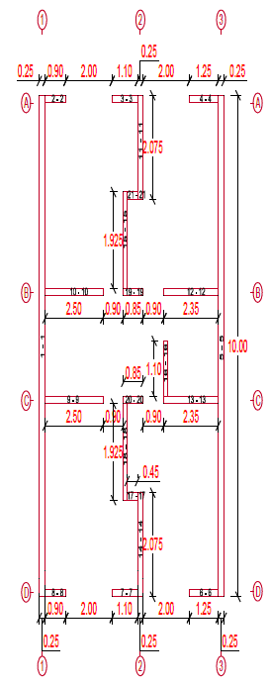
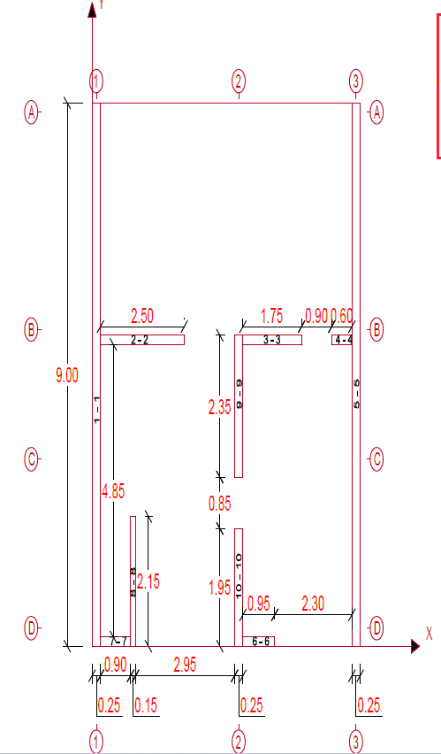
rigidez de muro
piso 1
etiqueta | x | y | x' | y'
1-1 | 0 | 0 | 0.25 | 9
2-2 | 0.25 | 5 | 2.5 | 0.15
3-3 | 4.5 | 5 | 1.75 | 0.15
4-4 | 7.15 | 5 | 0.6 | 0.15
5-5 | 7.75 | 0 | 0.25 | 9
6-6 | 4.5 | 0 | 0.95 | 0.15
7-7 | 0.25 | 0 | 0.9 | 0.15
8-8 | 1.15 | 0 | 0.15 | 2.15
9-9 | 4.25 | 2.8 | 0.25 | 2.35
10-10 | 4.25 | 0 | 0.25 | 1.95

piso 2
etiqueta | x | y | x' | y'
1-1 | 0 | 0 | 0.25 | 10
2-2 | 0.25 | 9.85 | 0.9 | 0.15
3-3 | 3.15 | 9.85 | 1.1 | 0.15
4-4 | 5.4 | 9.85 | 1.25 | 0.15
5-5 | 6.65 | 0 | 0.25 | 10
6-6 | 5.4 | 0 | 1.25 | 0.15
7-7 | 3.15 | 0 | 1.1 | 0.15
8-8 | 0.25 | 0 | 0.9 | 0.15
9-9 | 0.25 | 3.85 | 2.5 | 0.15
10-10 | 0.25 | 6 | 2.5 | 0.15
11-11 | 4.25 | 7.925 | 0.25 | 2.075
12-12 | 4.3 | 6 | 2.35 | 0.15
13-13 | 4.3 | 3.85 | 2.35 | 0.15
14-14 | 4.25 | 0 | 0.15 | 2.075
15-15 | 3.65 | 6.15 | 0.15 | 1.925
16-16 | 4.3 | 4 | 0.15 | 1.1
17-17 | 3.8 | 1.925 | 0.45 | 0.15
18-18 | 3.65 | 1.925 | 0.15 | 1.925
19-19 | 3.65 | 6 | 0.85 | 0.15
20-20 | 3.65 | 3.85 | 0.85 | 0.15
21-21 | 3.8 | 8.075 | 0.85 | 0.15

